課題共通部分参照1
製品名 | 単価 | 台数 | 金額 | 税込み価格 | 消費税率
パソコン | ¥98,000 | 3 |  |  | 8.00%
プリンタ | ¥12,800 | 2
スキャナ | ¥9,800 | 5

・各製品ごとの合計金額を計算せよ。
・税込み価格を計算せよ。
※すべての式内でのセル参照は絶対参照のみを用いよ

課題共通部分参照2
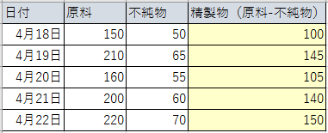
日付 | 原料 | 不純物 | 精製物（原料-不純物）
2016-04-18 | 150 | 50
2016-04-19 | 210 | 65
2016-04-20 | 160 | 55
2016-04-21 | 200 | 60
2016-04-22 | 220 | 70

・精製物量を計算せよ。※すべての式内でのセル参照は絶対参照のみを用いよ

例題配列0
A |  | A*B(相対参照)
100
150
200
170
B |  | A*B(共通部分参照)
3
2
4
3
 |  | A*B(配列)
配列のセルへの展開
Ctrl+Shift+Enter

■ INDEX(配列,行番号(,列番号))
配列の行番号、列番号番目の値を取り出す
 | No | A*B(配列)
 | 1
 | 2
 | 3
 | 4

例題配列1
 | A | B | C | 番号 | 1 | 2 | 3
あ | あA | あB | あC | 1 | あA | あB | あC
い | いA | いB | いC | 2 | いA | いB | いC
う | うA | うB | うC | 3 | うA | うB | うC
え | えA | えB | えC | 4 | えA | えB | えC

配列のセルへの展開
Ctrl+Shift+Enter
番号 | 1 | 2 | 3
1
2
3
4

■ INDEX(配列,行番号(,列番号))
配列の行番号、列番号番目の値を取り出す
番号 | 1 | 2 | 3
1
2
3
4

課題配列1
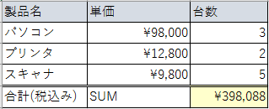
製品名 | 単価 | 台数 | 消費税率
パソコン | ¥98,000 | 3 | 8.00%
プリンタ | ¥12,800 | 2
スキャナ | ¥9,800 | 5
合計(税込み) | SUM

・合計(税込み)の計算を指定された関数を用いて行え

課題配列2
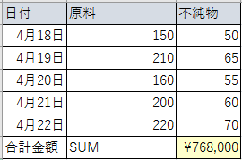
日付 | 原料 | 不純物 | 単価
2016-04-18 | 150 | 50 | ¥1,200
2016-04-19 | 210 | 65
2016-04-20 | 160 | 55
2016-04-21 | 200 | 60
2016-04-22 | 220 | 70
合計金額 | SUM

・精製物(原料-不純物)の合計金額を指定された関数を用いて計算せよ。

例題SUMPRODUCT
■ SUMPRODUCT(配列1,配列2,配列3)
各配列の対応する要素同士の積を合計する
No | A | B | C | A*B*C | A+B+C
1 | 1 | 2 | 3 | 6 | 6
2 | 2 | 2 | 2 | 8 | 6
3 | 3 | 2 | 1 | 6 | 6
4 | 4 | 1 | 5 | 20 | 10
SUM
SUMPRODUCT

課題SUMPRODUCT1
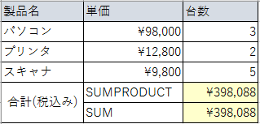
製品名 | 単価 | 台数 | 消費税率
パソコン | ¥98,000 | 3 | 8.00%
プリンタ | ¥12,800 | 2
スキャナ | ¥9,800 | 5
合計(税込み) | SUMPRODUCT
 | SUM

・合計(税込み)の計算を指定された関数を用いて行え

課題SUMPRODUCT2
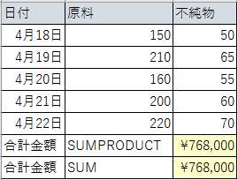
日付 | 原料 | 不純物 | 単価
2016-04-18 | 150 | 50 | ¥1,200
2016-04-19 | 210 | 65
2016-04-20 | 160 | 55
2016-04-21 | 200 | 60
2016-04-22 | 220 | 70
合計金額 | SUMPRODUCT
合計金額 | SUM
・精製物(原料-不純物)の合計金額を指定された関数を用いて計算せよ。

